Thông báo
Project Name | XÂY DỰNG DIỄN ĐÀN CHIA SẺ KIẾN THỨC ĐA NGÔN NGỮ TÍCH HỢP AI HỖ TRỢ DUYỆT VÀ CẢNH BÁO NỘI DUNG KHÔNG LÀNH MẠNH
Module Code | Thông báo
 | Hoàn thành | Lỗi | Chưa kiểm tra | Bị chăn | Tổng số trường hợp thử nghiệm
Round 1 | 5 | 1 | 0 | 0 | 5
Round 2 | 5 | 0 | 0 | 0 | 5

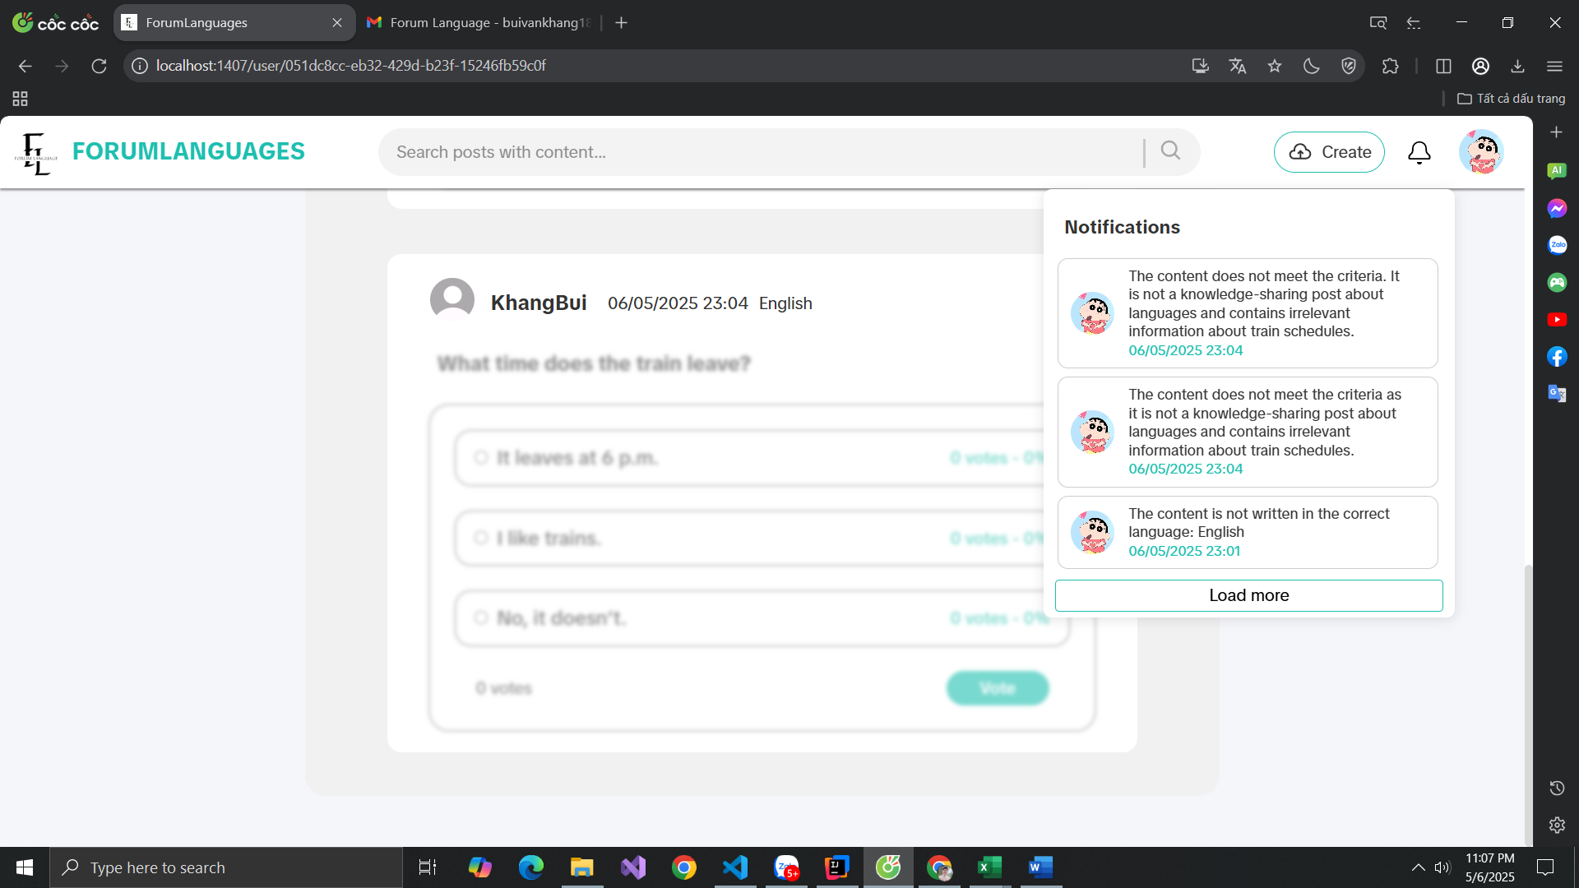

Test Case ID | Mô tả | Hành động | Điều kiện tiên quyết | Kết quả mong đợi | Kết quả thực tế | Kết quả |  |  | Kết quả |  |  | Chú thích
 |  |  |  |  |  | Vòng 1 |  |  | Vòng 2
 |  |  |  |  |  | Trạng thái | Ngày kiểm tra | Người kiểm tra | Trạng thái | Ngày kiểm tra | Người kiểm tra
GUI_SHOW Thông báo
GUI-NN01 | [Notification] Icon |  | Đăng nhập vào hệ thống | Icon : visible Status : enable | Icon : visible Status : enable | Passed | 17/04/2025 | Khang | Passed | 18/04/2025 | Đô
GUI-NN02 | Notification] Badge |  | Đăng nhập vào hệ thống, có thông báo mới | Badge : visible Color : red | Badge : visible Color : red | Passed | 17/04/2025 | Khang | Passed | 18/04/2025 | Đô
FUNCTION_Thông báo
FUNC_NN01 | Nhận thông báo khi có người tương tác bài viết | Người khác like, comment hoặc share bài viết của bạn | Đăng nhập vào hệ thống | Hệ thống hiển thị 1 thông báo tương ứng trong mục thông báo | Hệ thống hiển thị 1 thông báo tương ứng trong mục thông báo | Passed | 17/04/2025 | Khang | Passed | 18/04/2025 | Đô
FUNC_NN02 | Nhận thông báo khi có bài viết mới từ bạn bè | Người trong danh sách bạn bè đăng bài viết | Đăng nhập vào hệ thống | Hệ thống gửi thông báo "Bạn bè A vừa đăng một bài viết mới" | Hệ thống gửi thông báo "Bạn bè A vừa đăng một bài viết mới" | Passed | 17/04/2025 | Khang | Passed | 18/04/2025 | Đô
FUNC_NN03 | Nhận thông báo khi bài viết bị báo cáo | Người khác báo cáo bài viết của bạn | Đăng nhập vào hệ thống | Hệ thống gửi thông báo "Bài viết X của bạn đã bị báo cáo" | Hệ thống gửi thông báo "Bài viết X của bạn đã bị báo cáo" | Failed | 17/04/2025 | Khang | Passed | 18/04/2025 | Đô

Quản lý tài khoản cá nhân
Project Name | XÂY DỰNG DIỄN ĐÀN CHIA SẺ KIẾN THỨC ĐA NGÔN NGỮ TÍCH HỢP AI HỖ TRỢ DUYỆT VÀ CẢNH BÁO NỘI DUNG KHÔNG LÀNH MẠNH
Module Code | Quản lý tài khoản cá nhân
 | Hoàn thành | Lỗi | Chưa kiểm tra | Bị chăn | Tổng số trường hợp thử nghiệm
Round 1 | 21 | 1 | 0 | 0 | 21
Round 2 | 21 | 0 | 0 | 0 | 21
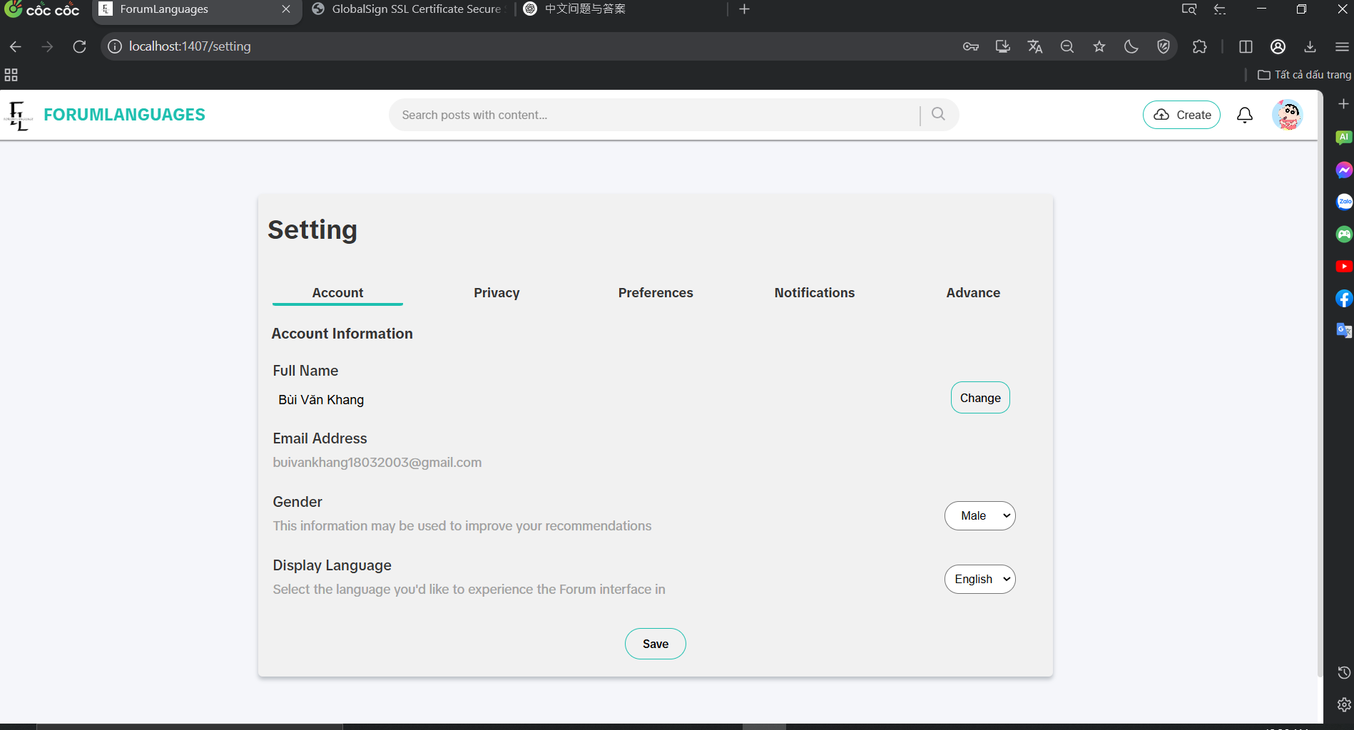

Test Case ID | Mô tả | Hành động | Điều kiện tiên quyết | Kết quả mong đợi | Kết quả thực tế | Kết quả |  |  | Kết quả |  |  | Chú thích
 |  |  |  |  |  | Vòng 1 |  |  | Vòng 2
 |  |  |  |  |  | Trạng thái | Ngày kiểm tra | Người kiểm tra | Trạng thái | Ngày kiểm tra | Người kiểm tra
GUI_SHOW Trang quản lý tài khoản cá nhân
GUI-SA01 | [Settings Account] Label |  |  | -Label : black -Status : enable | -Label : black -Status : enable | Passed | 19/04/2025 | Khang | Passed | 20/04/2025 | Đô
GUI-SA02 | [Settings Account] Button Account |  |  | -Label : black -Status : enable | -Label : black -Status : enable | Passed | 19/04/2025 | Khang | Passed | 20/04/2025 | Đô
GUI-SA03 | [Settings Account] Button Profile |  |  | -Label : black -Status : enable | -Label : black -Status : enable | Passed | 19/04/2025 | Khang | Passed | 20/04/2025 | Đô
GUI-SA04 | [Settings Account] Button Account |  |  | -Label : black -Status : enable | -Label : black -Status : enable | Passed | 19/04/2025 | Khang | Passed | 20/04/2025 | Đô
GUI-SA05 | [Settings Account] Button Privacy |  |  | -Label : black -Status : enable | -Label : black -Status : enable | Passed | 19/04/2025 | Khang | Passed | 20/04/2025 | Đô
GUI-SA06 | [Settings Account] Button Preferences |  |  | -Label : black -Status : enable | -Label : black -Status : enable | Passed | 19/04/2025 | Khang | Passed | 20/04/2025 | Đô
GUI-SA07 | [Settings Account] Button Notifications |  |  | -Label : black -Status : enable | -Label : black -Status : enable | Passed | 19/04/2025 | Khang | Passed | 20/04/2025 | Đô
GUI-SA08 | [Settings Account] Button Advance |  |  | -Label : black -Status : enable | -Label : black -Status : enable | Passed | 19/04/2025 | Khang | Passed | 20/04/2025 | Đô
GUI-SA09 | [Settings Account] Label Email Address |  |  | -Label : black -Status : enable | -Label : black -Status : enable | Passed | 19/04/2025 | Khang | Passed | 20/04/2025 | Đô
GUI-SA10 | [Settings Account] Label Gender |  |  | -Label : black -Status : enable | -Label : black -Status : enable | Passed | 19/04/2025 | Khang | Passed | 20/04/2025 | Đô
GUI-SA11 | [Settings Account] DropDownList Gender |  |  | -Label : black -Status : enable | -Label : black -Status : enable | Passed | 19/04/2025 | Khang | Passed | 20/04/2025 | Đô
GUI-SA12 | [Settings Account] Label Display Language |  |  | -Label : black -Status : enable | -Label : black -Status : enable | Passed | 19/04/2025 | Khang | Passed | 20/04/2025 | Đô
GUI-SA13 | [Settings Account] DropDownList Language |  |  | -Label : black -Status : enable | -Label : black -Status : enable | Passed | 19/04/2025 | Khang | Passed | 20/04/2025 | Đô
GUI-SA14 | [Settings Account] Label Delete Account |  |  | -Label : black -Status : enable | -Label : black -Status : enable | Passed | 19/04/2025 | Khang | Passed | 20/04/2025 | Đô
GUI-SA15 | [Settings Account] Button Delete Account |  |  | -Label : red -Status : enable | -Label : red -Status : enable | Passed | 19/04/2025 | Khang | Passed | 20/04/2025 | Đô
GUI-SA16 | [Settings Account] Button save |  |  | -Label : black -Status : enable | -Label : black -Status : enable | Passed | 19/04/2025 | Khang | Passed | 20/04/2025 | Đô
FUNCTION_SHOW Trang quản lý tài khoản cá nhân
FUNC-SA01 | Xác thực các label đều hiển thị | 1. Vào trang quản lý tài khoản cá nhân | Truy cập vào hệ thống | Hiển thị đầy đủ các thông tin | Hiển thị đầy đủ các thông tin | Passed | 19/04/2025 | Khang | Passed | 20/04/2025 | Đô
FUNC-SA02 | Xác minh DropDownList Gender hiển thị giá trị | 1. Vào trang quản lý tài khoản cá nhân 2. Chọn vào DropDownList Gender | Truy cập vào hệ thống | Hiển thị các giá trị có thể có | Hiển thị các giá trị có thể có | Passed | 19/04/2025 | Khang | Passed | 20/04/2025 | Đô
FUNC-SA03 | Xác minh DropDownList Language hiển thị giá trị | 1. Vào trang quản lý tài khoản cá nhân 2. Chọn vào DropDownList Language | Truy cập vào hệ thống | Hiển thị các giá trị có thể có | Hiển thị các giá trị có thể có | Passed | 19/04/2025 | Khang | Passed | 20/04/2025 | Đô
FUNC-SA04 | Xoá tài khoản | 1. Vào trang quản lý tài khoản cá nhân 2. Chọn vào button Delete Account | Truy cập vào hệ thống | Thực hiện xoá tài khoản và quay về trang đăng nhập | Thực hiện xoá tài khoản và quay về trang đăng nhập | Passed | 19/04/2025 | Khang | Passed | 20/04/2025 | Đô
FUNC-SA05 | Lưu thay đổi | 1. Vào trang quản lý tài khoản cá nhân 2. Chọn save | Truy cập vào hệ thống | Thực hiện thay đổi và thông báo thành công | Không lưu được | Failed | 19/04/2025 | Khang | Passed | 20/04/2025 | Đô

Quảng cáo bài viết
Project Name | XÂY DỰNG DIỄN ĐÀN CHIA SẺ KIẾN THỨC ĐA NGÔN NGỮ TÍCH HỢP AI HỖ TRỢ DUYỆT VÀ CẢNH BÁO NỘI DUNG KHÔNG LÀNH MẠNH
Module Code | Quảng cáo bài viết
 | Hoàn thành | Lỗi | Chưa kiểm tra | Bị chăn | Tổng số trường hợp thử nghiệm
Round 1 | 9 | 0 | 0 | 0 | 9
Round 2 | 9 | 0 | 0 | 0 | 9
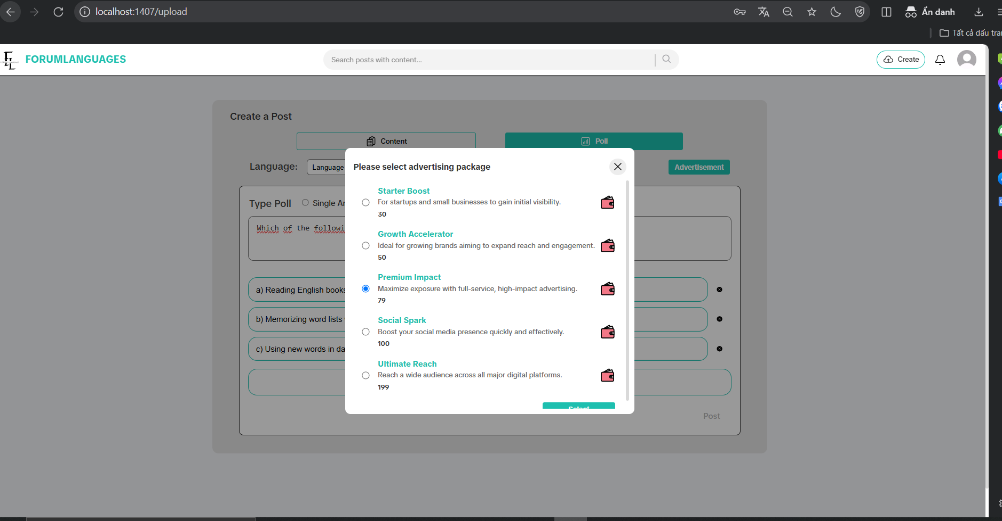
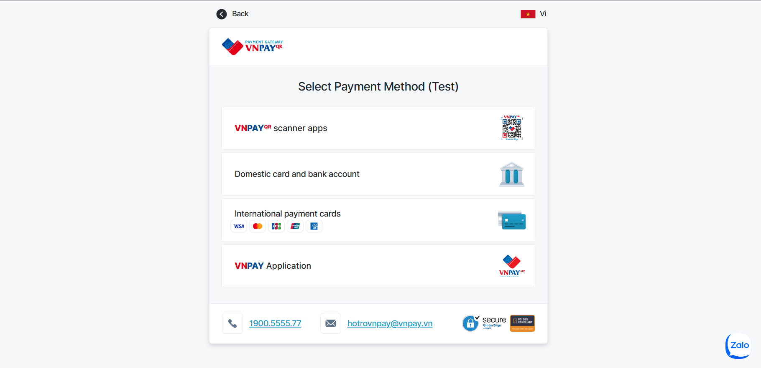

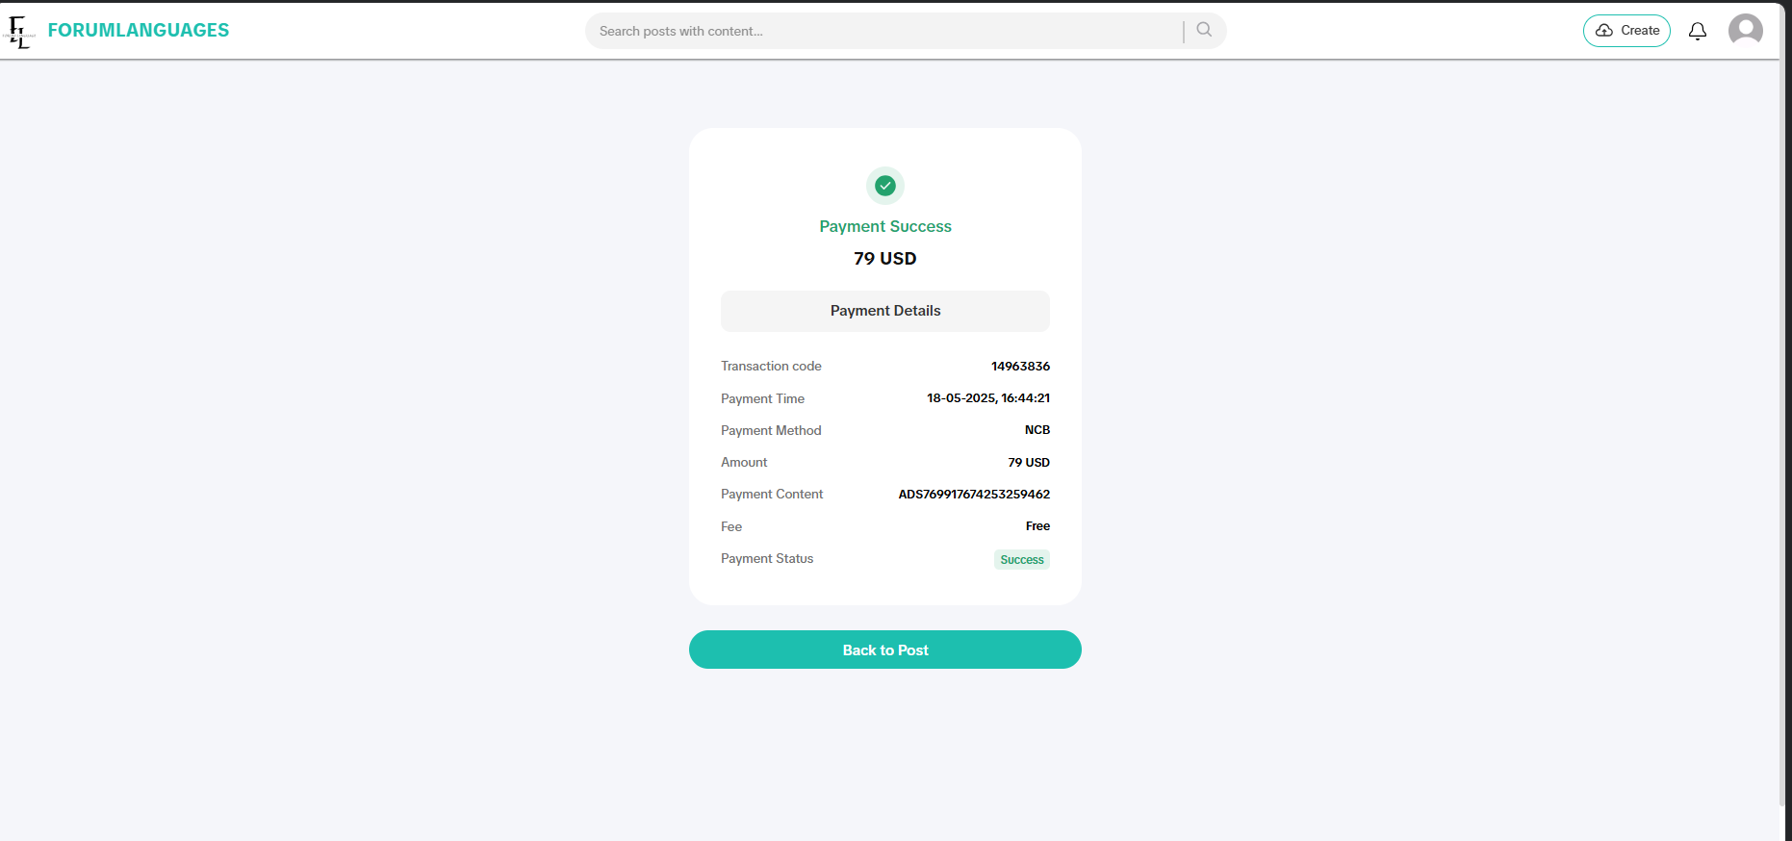
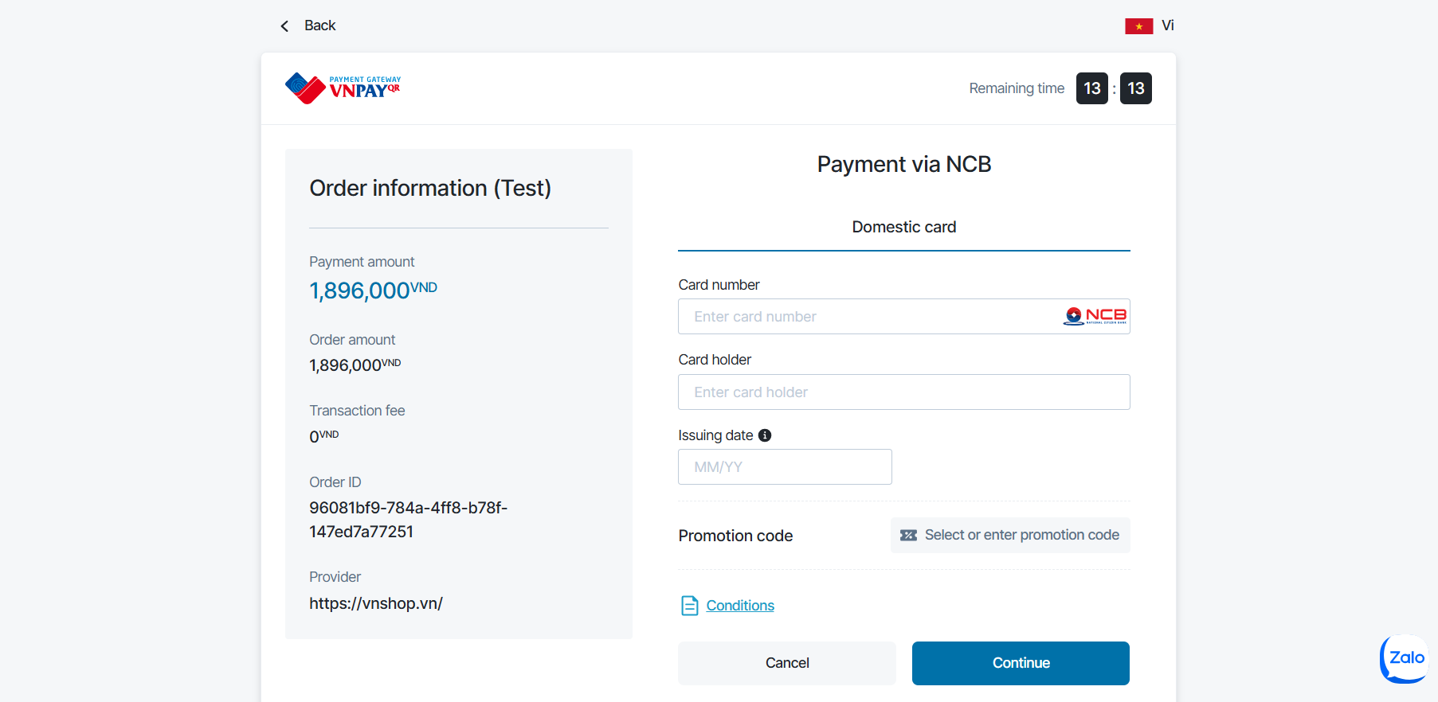

Test Case ID | Mô tả | Hành động | Điều kiện tiên quyết | Kết quả mong đợi | Kết quả thực tế | Kết quả |  |  | Kết quả |  |  | Chú thích
 |  |  |  |  |  | Vòng 1 |  |  | Vòng 2
 |  |  |  |  |  | Trạng thái | Ngày kiểm tra | Người kiểm tra | Trạng thái | Ngày kiểm tra | Người kiểm tra
GUI_SHOW Quảng cáo bài viết
GUI-ADV01 | [New user advertisement] Label |  | Đăng nhập vào hệ thống | Label : Black Status : visible | Label : Black Status : visible | Passed | 21/04/2025 | Khang | Passed | 22/04/2025 | Đô
GUI-ADV02 | [Sellect]Button |  | Đăng nhập vào hệ thống | Label : White Status : visible | Label : White Status : visible | Passed | 21/04/2025 | Khang | Passed | 22/04/2025 | Đô
GUI-ADV03 | [Payment Method] Dialog |  | Đăng nhập vào hệ thống | Hiển thị các phương thức thanh toán | Hiển thị các phương thức thanh toán | Passed | 21/04/2025 | Khang | Passed | 22/04/2025 | Đô
GUI-ADV04 | [Payment Form] Fields Display |  | Đăng nhập vào hệ thống | Các trường: Card Number, Holder, Date hiển thị đầy đủ | Các trường: Card Number, Holder, Date hiển thị đầy đủ | Passed | 21/04/2025 | Khang | Passed | 22/04/2025 | Đô
FUNCTION_SHOW Quảng cáo bài viết
FUNC-ADV01 | Mở giao diện chọn gói quảng cáo | Click nút "Advertisement" | Đăng nhập vào hệ thống | Hiển thị popup chọn gói quảng cáo có đầy đủ thông tin | Hiển thị popup chọn gói quảng cáo có đầy đủ thông tin | Passed | 21/04/2025 | Khang | Passed | 22/04/2025 | Đô
FUNC-ADV02 | Chọn gói quảng cáo bất kỳ | Click chọn 1 radio button | Đăng nhập vào hệ thống | Gói được chọn được đánh dấu, thông tin giá và mô tả hiện lên đúng | Gói được chọn được đánh dấu, thông tin giá và mô tả hiện lên đúng | Passed | 21/04/2025 | Khang | Passed | 22/04/2025 | Đô
FUNC-ADV03 | Chọn phương thức thanh toán | Click "Select" sau khi chọn gói | Đăng nhập vào hệ thống | Hiển thị trang chọn phương thức thanh toán (QR, thẻ nội địa, thẻ quốc tế, app) | Hiển thị trang chọn phương thức thanh toán (QR, thẻ nội địa, thẻ quốc tế, app) | Passed | 21/04/2025 | Khang | Passed | 22/04/2025 | Đô
FUNC-ADV04 | Điền thông tin thẻ thanh toán | Nhập thông tin thanh toán | Đăng nhập vào hệ thống | Cho phép nhập thông tin, không lỗi định dạng, nút Continue hoạt động | Cho phép nhập thông tin, không lỗi định dạng, nút Continue hoạt động | Passed | 21/04/2025 | Khang | Passed | 22/04/2025 | Đô
FUNC-ADV05 | Hoàn tất giao dịch quảng cáo | Click "Continue" sau khi nhập thông tin | Đăng nhập vào hệ thống | Giao dịch được xử lý, thông báo thanh toán thành công, bài viết được gắn quảng cáo | Giao dịch được xử lý, thông báo thanh toán thành công, bài viết được gắn quảng cáo | Passed | 21/04/2025 | Khang | Passed | 22/04/2025 | Đô

Quản lý người dùng
Project Name | XÂY DỰNG DIỄN ĐÀN CHIA SẺ KIẾN THỨC ĐA NGÔN NGỮ TÍCH HỢP AI HỖ TRỢ DUYỆT VÀ CẢNH BÁO NỘI DUNG KHÔNG LÀNH MẠNH
Module Code | Quản lý người dùng
 | Hoàn thành | Lỗi | Chưa kiểm tra | Bị chăn | Tổng số trường hợp thử nghiệm
Round 1 | 9 | 1 | 0 | 0 | 9
Round 2 | 9 | 0 | 0 | 0 | 9

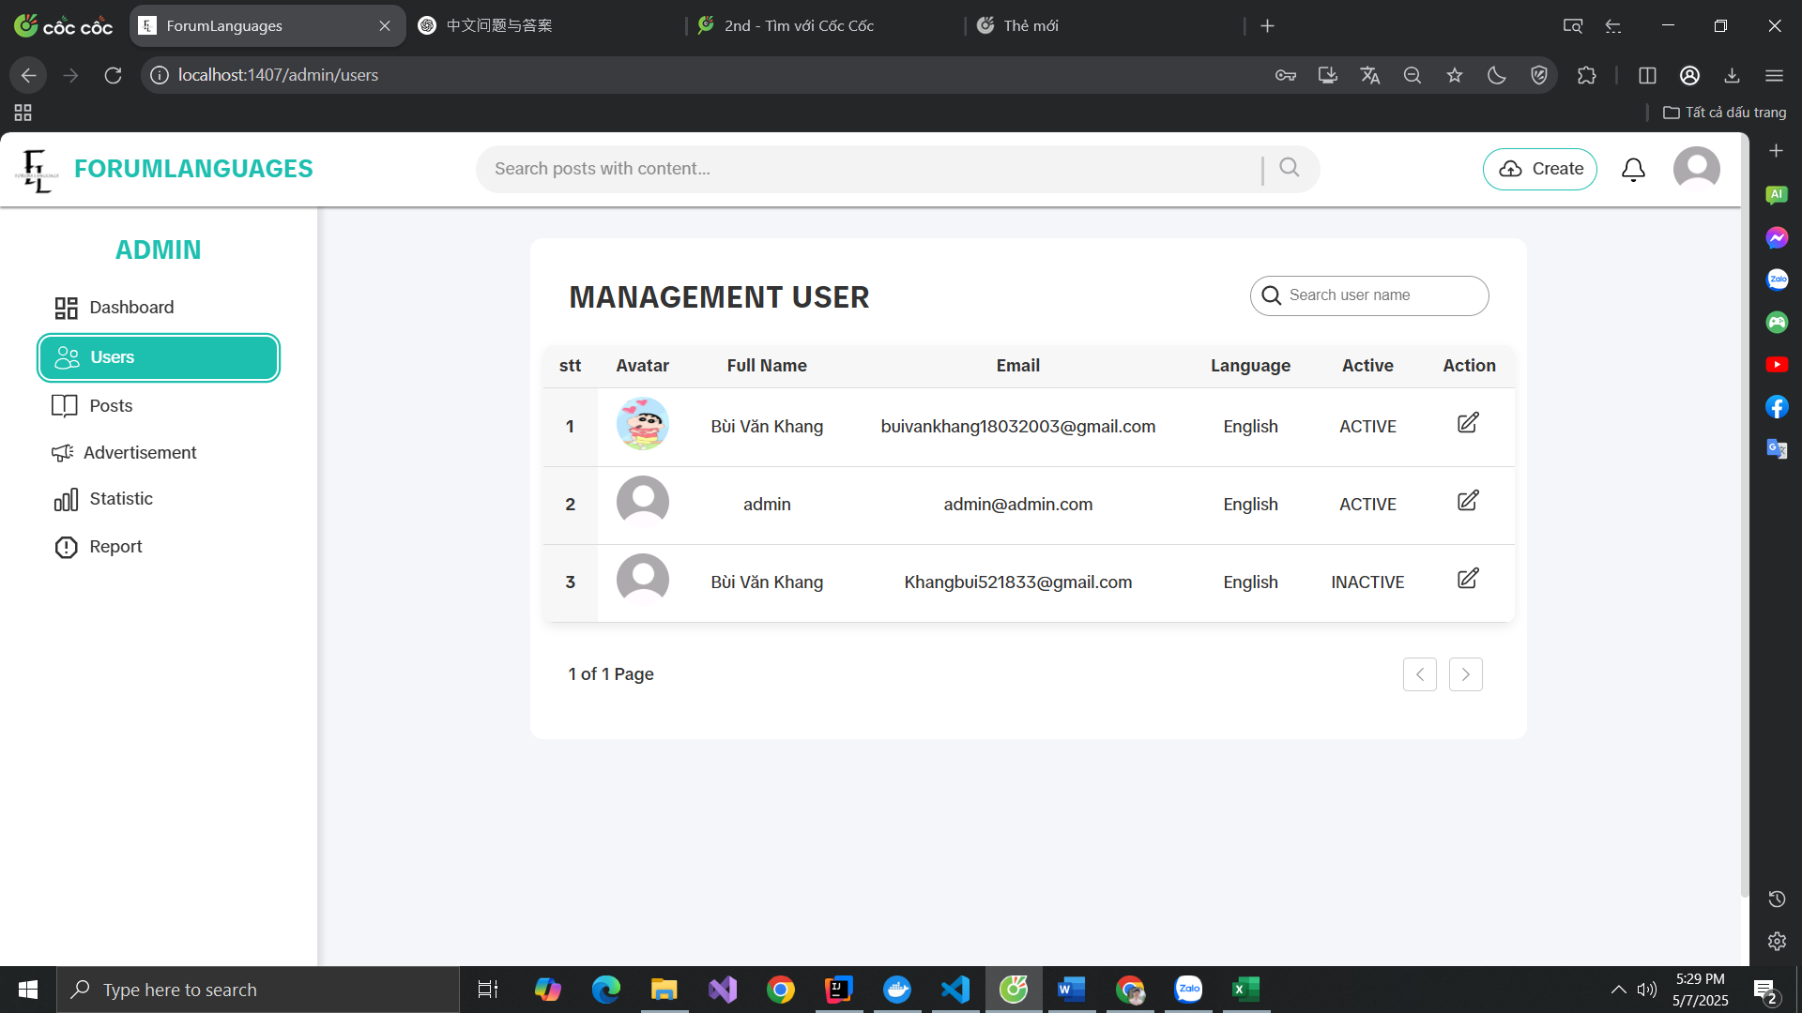

Test Case ID | Mô tả | Hành động | Điều kiện tiên quyết | Kết quả mong đợi | Kết quả thực tế | Kết quả |  |  | Kết quả |  |  | Chú thích
 |  |  |  |  |  | Vòng 1 |  |  | Vòng 2
 |  |  |  |  |  | Trạng thái | Ngày kiểm tra | Người kiểm tra | Trạng thái | Ngày kiểm tra | Người kiểm tra
GUI_SHOW Kiểm thử giao diện quản lý người dùng
GUI-USER01 | [Management User] Label |  | Tài khoản có quyền admin | Label : Management User Status : enable | Label : Management User Status : enable | Passed | 23/04/2025 | Khang | Passed | 24/04/2025 | Đô
GUI-USER02 | [Table Users] Display |  | Tài khoản có quyền admin | Input : visible Placeholder : Search user name | Input : visible Placeholder : Search user name | Passed | 23/04/2025 | Khang | Passed | 23/04/2025 | Đô
GUI-USER03 | [Avatar] Column |  | Tài khoản có quyền admin | Column : Avatar Status : visible | Column : Avatar Status : visible | Passed | 23/04/2025 | Khang | Passed | 23/04/2025 | Đô
GUI-USER04 | [Full Name] Column |  | Tài khoản có quyền admin | Column : Full Name Value : admin, Khang... | Column : Full Name Hiển thị đúng | Passed | 23/04/2025 | Khang | Passed | 23/04/2025 | Đô
GUI-USER05 | [Email] Column |  | Tài khoản có quyền admin | Column : Email Status : visible | Column : Email Status : visible | Passed | 23/04/2025 | Khang | Passed | 23/04/2025 | Đô
GUI-USER06 | [Language] Column |  | Tài khoản có quyền admin | Column : Language Value : English | Column : Language Value : English | Passed | 23/04/2025 | Khang | Passed | 23/04/2025 | Đô
GUI-USER07 | [Active] Column |  | Tài khoản có quyền admin | Column : Active Value : ACTIVE / INACTIVE | Column : Active Value : ACTIVE | Passed | 23/04/2025 | Khang | Passed | 23/04/2025 | Đô
GUI-USER08 | [Edit] Action Icon |  | Tài khoản có quyền admin | Icon : Edit Status : enable | Icon : Edit Status : enable | Passed | 23/04/2025 | Khang | Passed | 23/04/2025 | Đô
GUI-USER09 | [Pagination] Component |  | Tài khoản có quyền admin | Pagination : hidden / disabled nếu 1 trang | Pagination : ẩn (1 of 1 Page) | Passed | 23/04/2025 | Khang | Passed | 23/04/2025 | Đô
FUNCTION_SHOW Kiểm thử chức năng quản lý người dùng
FUNC-USER01 | Hiển thị danh sách người dùng | Truy cập /admin/users | Tài khoản có quyền admin | Hiển thị danh sách người dùng gồm: tên, email, trạng thái… | Hiển thị danh sách người dùng gồm: tên, email, trạng thái… | Passed | 23/04/2025 | Khang | Passed | 23/04/2025 | Đô
FUNC-USER02 | Tìm kiếm người dùng theo tên | Nhập từ khóa “Khang” vào ô tìm kiếm | Tài khoản có quyền admin | Chỉ hiển thị dòng chứa từ khóa “Khang” | Chỉ hiển thị dòng chứa từ khóa “Khang” | Passed | 23/04/2025 | Khang | Passed | 23/04/2025 | Đô
FUNC-USER03 | Cập nhật trạng thái tài khoản | Nhấn nút chỉnh sửa → đổi trạng thái Active/Inactive | Tài khoản có quyền admin | Trạng thái tài khoản cập nhật thành công | Trạng thái tài khoản cập nhật thành công | Passed | 23/04/2025 | Khang | Passed | 23/04/2025 | Đô
FUNC-USER04 | Ngăn không cho xóa tài khoản admin | Nhấn “Xóa” tại tài khoản admin | Tài khoản admin | Hệ thống hiển thị lỗi: “Không thể xóa tài khoản quản trị” | Hệ thống hiển thị lỗi: “Không thể xóa tài khoản quản trị” | Passed | 23/04/2025 | Khang | Passed | 23/04/2025 | Đô
FUNC-USER05 | Cập nhật thông tin người dùng | Nhấn nút “Chỉnh sửa”, thay đổi tên hoặc email, nhấn “Lưu” | Tài khoản hợp lệ | Hệ thống lưu thay đổi, thông báo “Cập nhật thành công”, dữ liệu được cập nhật đúng | Không cập nhật thành công | Failed | 23/04/2025 | Khang | Passed | 23/04/2025 | Đô

Quản lý toàn bộ bài viết
Project Name | XÂY DỰNG DIỄN ĐÀN CHIA SẺ KIẾN THỨC ĐA NGÔN NGỮ TÍCH HỢP AI HỖ TRỢ DUYỆT VÀ CẢNH BÁO NỘI DUNG KHÔNG LÀNH MẠNH
Module Code | Quản lý toàn bộ bài viết
 | Hoàn thành | Lỗi | Chưa kiểm tra | Bị chăn | Tổng số trường hợp thử nghiệm
Round 1 | 10 | 1 | 0 | 0 | 10
Round 2 | 10 | 0 | 0 | 0 | 10

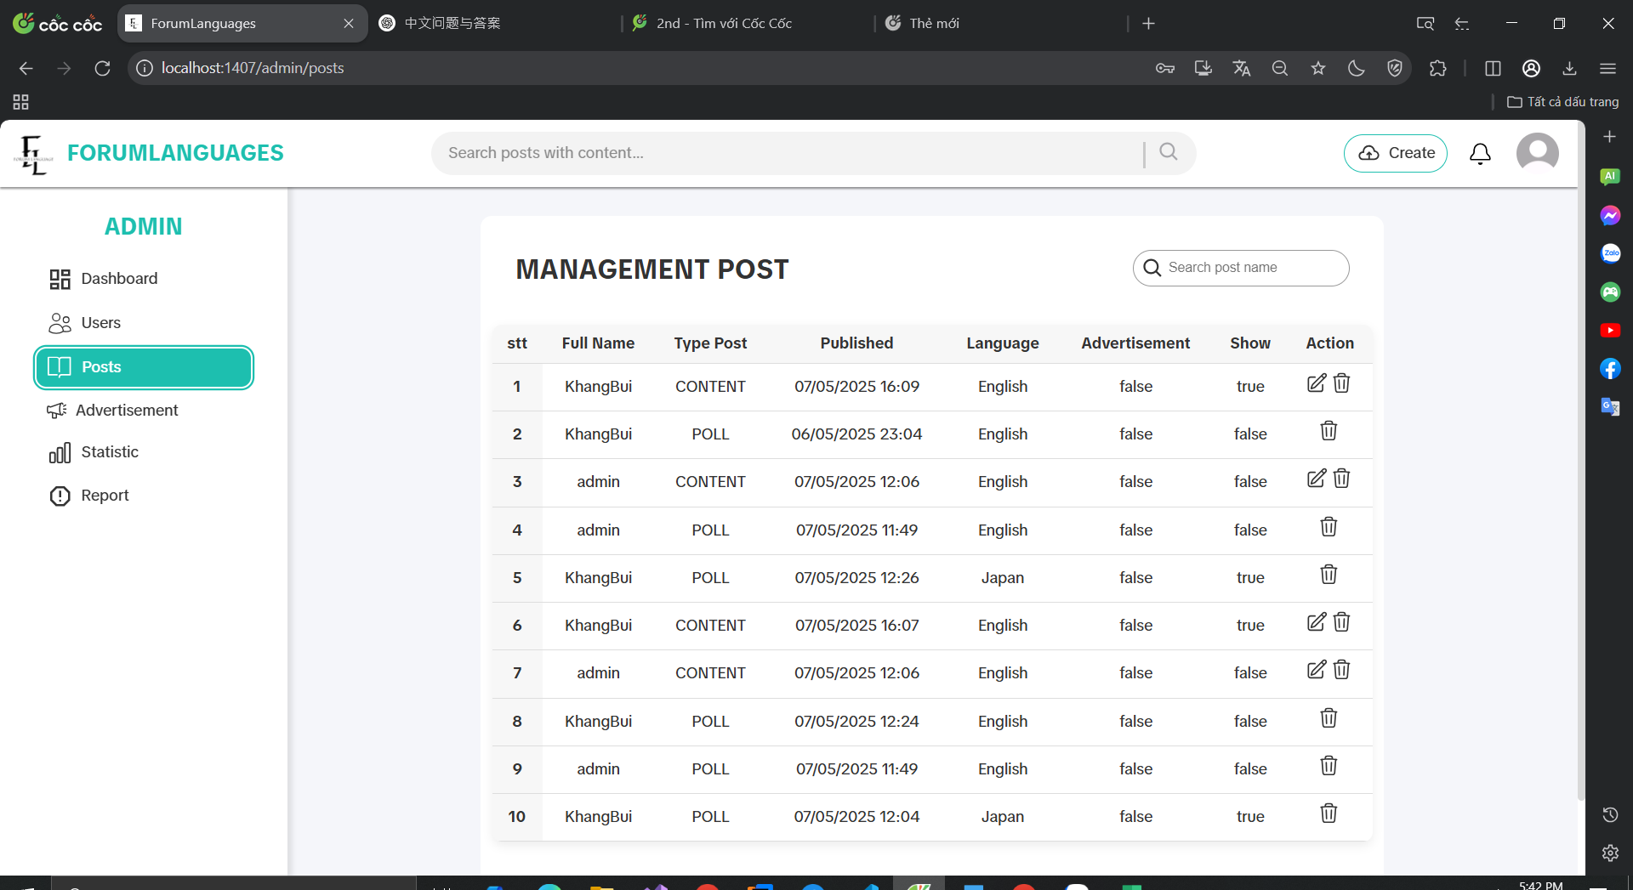

Test Case ID | Mô tả | Hành động | Điều kiện tiên quyết | Kết quả mong đợi | Kết quả thực tế | Kết quả |  |  | Kết quả |  |  | Chú thích
 |  |  |  |  |  | Vòng 1 |  |  | Vòng 2
 |  |  |  |  |  | Trạng thái | Ngày kiểm tra | Người kiểm tra | Trạng thái | Ngày kiểm tra | Người kiểm tra
GUI_SHOW Kiểm thử giao diện quản lý toàn bộ bài viết
GUI-POST01 | [New user SignUp] Label |  | Tài khoản có quyền admin | Label : Management Post Status : enable | Label : Management Post Status : enable | Passed | 25/04/2025 | Khang | Passed | 26/04/2025 | Đô
GUI-POST02 | [Search post name] Input |  | Tài khoản có quyền admin | Input : visible Placeholder : Search post name | Input : visible Placeholder : Search post name | Passed | 25/04/2025 | Khang | Passed | 26/04/2025 | Đô
GUI-POST03 | [Full Name] Column |  | Tài khoản có quyền admin | Label : Full Name Status : visible | Label : Full Name Status : visible | Passed | 25/04/2025 | Khang | Passed | 26/04/2025 | Đô
GUI-POST04 | [Type Post] Column |  | Tài khoản có quyền admin | Label : Type Post Values : CONTENT / POLL | Label : Type Post Hiển thị đúng loại bài viết | Passed | 25/04/2025 | Khang | Passed | 26/04/2025 | Đô
GUI-POST05 | [Published] Column |  | Tài khoản có quyền admin | Label : Published Format : dd/MM/yyyy HH:mm | Label : Published Đúng định dạng ngày giờ | Passed | 25/04/2025 | Khang | Passed | 26/04/2025 | Đô
GUI-POST06 | [Language] Column |  | Tài khoản có quyền admin | Label : Language Values : English / Japan | Label : Language Hiển thị đúng | Passed | 25/04/2025 | Khang | Passed | 26/04/2025 | Đô
GUI-POST07 | [Advertisement] Column |  | Tài khoản có quyền admin | Label : Advertisement Value : true / false | Label : Advertisement Hiển thị đúng trạng thái | Passed | 25/04/2025 | Khang | Passed | 26/04/2025 | Đô
GUI-POST08 | [Show] Column |  | Tài khoản có quyền admin | Label : Show Value : true / false | Label : Show Hiển thị đúng trạng thái | Passed | 25/04/2025 | Khang | Passed | 26/04/2025 | Đô
GUI-POST09 | [Action] Column (Edit/Delete) |  | Tài khoản có quyền admin | Icons : Edit & Delete Status : enable | Hiển thị đầy đủ icon chỉnh sửa & xoá | Passed | 25/04/2025 | Khang | Passed | 26/04/2025 | Đô
FUNCTION_SHOW Kiểm thử chức năng quản lý toàn bộ bài viết
FUNC-POST01 | Hiển thị danh sách bài viết | Truy cập /admin/posts | Tài khoản có quyền admin | Hệ thống mở trang xem chi tiết bài viết, hiển thị đúng nội dung | Hệ thống mở trang xem chi tiết bài viết, hiển thị đúng nội dung | Passed | 25/04/2025 | Khang | Passed | 26/04/2025 | Đô
FUNC-POST02 | Tìm kiếm bài viết theo từ khoá | Nhập tên bài viết vào ô tìm kiếm | Tài khoản có quyền admin | Chỉ hiển thị bài viết có chứa từ khóa | Chỉ hiển thị bài viết có chứa từ khóa | Passed | 25/04/2025 | Khang | Passed | 26/04/2025 | Đô
FUNC-POST03 | Chỉnh sửa trạng thái hiển thị | Click icon sửa → đổi Show: true/false | Tài khoản có quyền admin | Trạng thái hiển thị được cập nhật (ẩn/hiện bài viết) | Trạng thái hiển thị được cập nhật (ẩn/hiện bài viết) | Passed | 25/04/2025 | Khang | Passed | 26/04/2025 | Đô
FUNC-POST04 | Kiểm tra định dạng ngày đăng | Kiểm tra giá trị cột Published | Tài khoản có quyền admin | Đúng định dạng dd/MM/yyyy | Hiển thị sai thông tin | Failed | 25/04/2025 | Khang | Passed | 26/04/2025 | Đô

Dịch bài viết
Project Name | XÂY DỰNG DIỄN ĐÀN CHIA SẺ KIẾN THỨC ĐA NGÔN NGỮ TÍCH HỢP AI HỖ TRỢ DUYỆT VÀ CẢNH BÁO NỘI DUNG KHÔNG LÀNH MẠNH
Module Code | Dịch bài viết
 | Hoàn thành | Lỗi | Chưa kiểm tra | Bị chăn | Tổng số trường hợp thử nghiệm
Round 1 | 7 | 1 | 0 | 0 | 7
Round 2 | 7 | 0 | 0 | 0 | 7
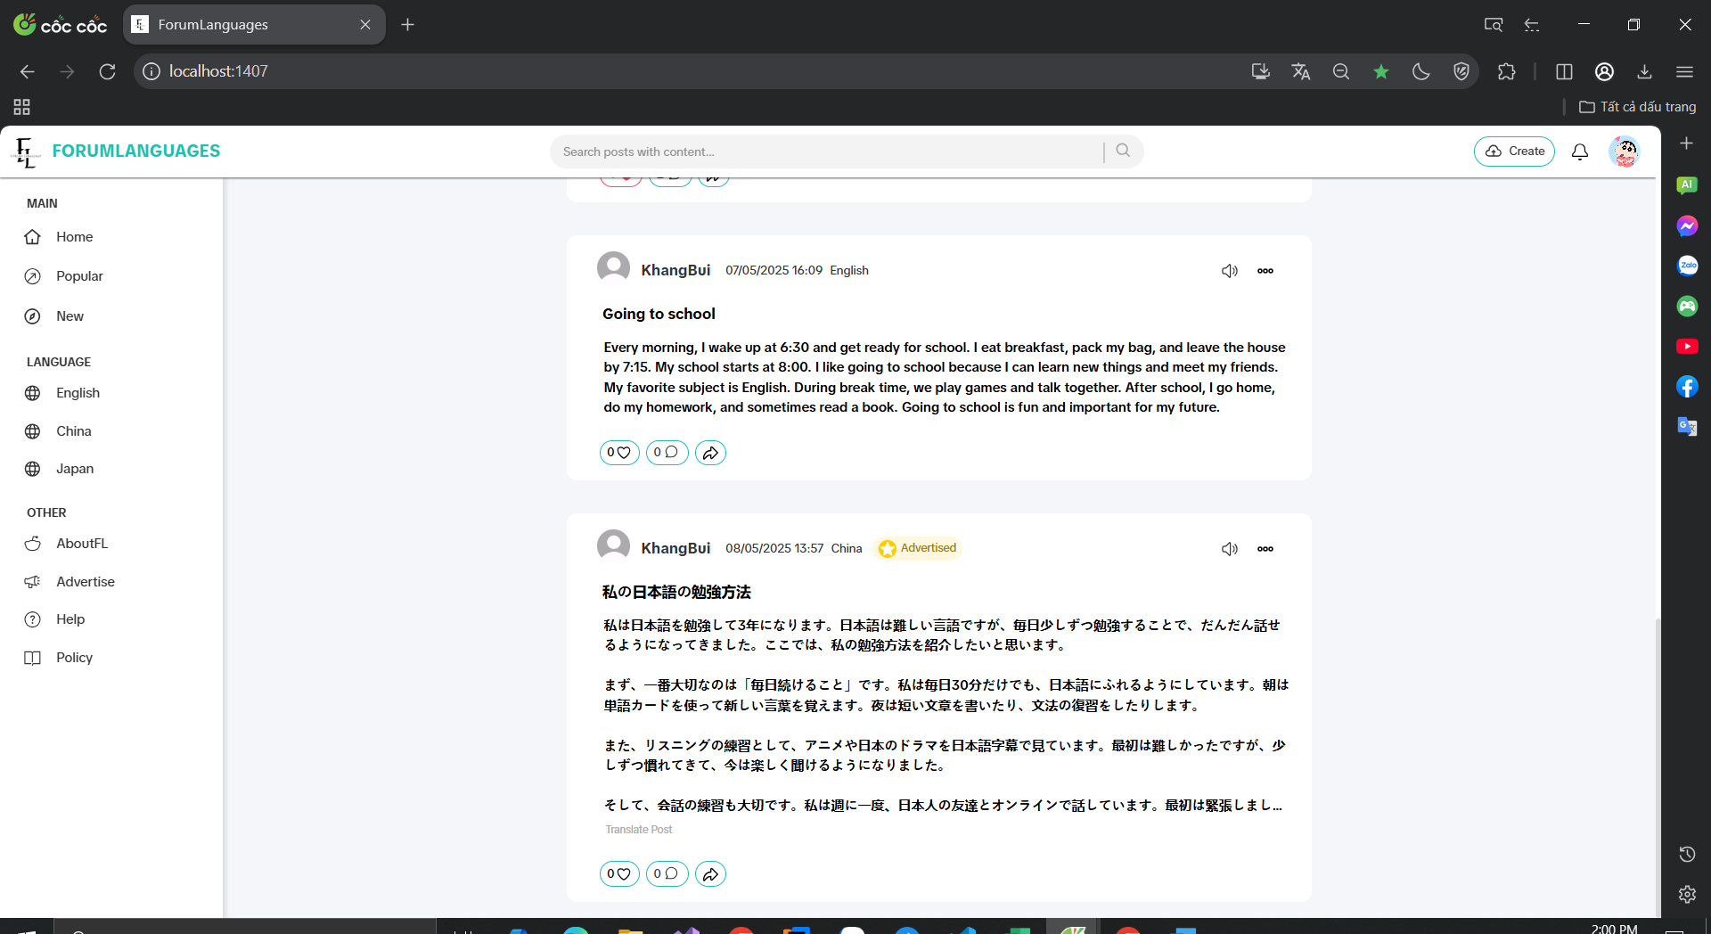

Test Case ID | Mô tả | Hành động | Điều kiện tiên quyết | Kết quả mong đợi | Kết quả thực tế | Kết quả |  |  | Kết quả |  |  | Chú thích
 |  |  |  |  |  | Vòng 1 |  |  | Vòng 2
 |  |  |  |  |  | Trạng thái | Ngày kiểm tra | Người kiểm tra | Trạng thái | Ngày kiểm tra | Người kiểm tra
GUI_SHOW Kiểm thử giao diện dịch bài viết
GUI-TRANS01 | [Translate Post] Button Visibility |  | Đăng nhập vào hệ thống | Label: Translate Post Status: visible | Label: Translate Post Status: visible | Passed | 27/04/2025 | Khang | Passed | 27/04/2025 | Đô
GUI-TRANS02 | [Translate Post] Button Hidden |  | Đăng nhập vào hệ thống | Button không hiển thị | Button không hiển thị | Passed | 27/04/2025 | Khang | Passed | 27/04/2025 | Đô
GUI-TRANS03 | Vị trí hiển thị nút Translate Post |  | Đăng nhập vào hệ thống | Nút hiển thị bên dưới nội dung bài viết | Nút hiển thị đúng vị trí | Passed | 27/04/2025 | Khang | Passed | 27/04/2025 | Đô
FUNCTION_SHOW Kiểm thử chức năng dịch bài viết
FUNC-TRANS01 | Dịch bài viết tiếng Nhật sang tiếng Anh | Click Translate Post khi giao diện là English | Đăng nhập vào hệ thống | Hiển thị nội dung bài viết đã được dịch sang tiếng Anh | Hiển thị sai | Failed | 27/04/2025 | Khang | Passed | 27/04/2025 | Đô
FUNC-TRANS02 | Dịch bài viết tiếng Trung sang tiếng Anh | Click Translate Post khi giao diện là English | Đăng nhập vào hệ thống | Hiển thị nội dung dịch sang tiếng Anh | Hiển thị đúng bản dịch sang tiếng Anh | Passed | 27/04/2025 | Khang | Passed | 27/04/2025 | Đô
FUNC-TRANS03 | Không hiển thị Translate Post với bài tiếng Anh |  | Đăng nhập vào hệ thống | Nút "Translate Post" không hiển thị | Không có nút Translate Post | Passed | 27/04/2025 | Khang | Passed | 27/04/2025 | Đô
FUNC-TRANS04 | Không hiển thị nút dịch nếu cùng ngôn ngữ | Truy cập bài viết cùng ngôn ngữ giao diện | Đăng nhập vào hệ thống | Giao diện và bài viết cùng ngôn ngữ | Không có nút Translate Post | Passed | 27/04/2025 | Khang | Passed | 27/04/2025 | Đô

